C_BRKBZ
入力は種別ごとにカラーリングする
■ Variation
■ Vehicle Information
■ Power pass time
■ Other Domain
■ HardWire
■ CAN Rx Hook timeout
■ CAN Rx Hook Flag
■ CAN Rx Hook Signal
■ CAN Rx Message Status & Signal
■ （上記以外）
 |  |  |  |  |  |  |  |  |  |  |  |  |  |  |  |  |  |  |  |  |  |  |  |  |  |  |  |  |  |  |  |  | → | bit
 | Table Type | INDEX | 31 | 30 | 29 | 28 | 27 | 26 | 25 | 24 | 23 | 22 | 21 | 20 | 19 | 18 | 17 | 16 | 15 | 14 | 13 | 12 | 11 | 10 | 9 | 8 | 7 | 6 | 5 | 4 | 3 | 2 | 1 | 0 | REQ
 | Index Table |  | ALERT_VOM_RWT_EN | [reserved] | ALERT_VOM_VCS_ON | ALERT_VOM_IGN_ON | ALERT_VOM_IGN_OFF_WT | ALERT_VOM_IGN_OFF | ALERT_VOM_BAT_WT | ALERT_VOM_BAT_AO | [reserved] | [reserved] | [reserved] | [reserved] | [reserved] | [reserved] | [reserved] | [reserved] | [reserved] | [reserved] | [reserved] | [reserved] | [reserved] | [reserved] | [reserved] | [reserved] | [reserved] | [reserved] | DDM1S17_STS |  | B_BUZZER_SIG |  |  |  |  | シート名称は、CH Nameと同じにすること。 1CHしか存在しない場合、機能名と同じにすること。
Master Table |  |  |  |  |  |  |  |  |  |  |  |  |  |  |  |  |  |  |  |  |  |  |  |  |  |  |  |  |  |  |  |  |  |  |  | 貼り付けコード
 |  |  |  |  |  |  |  |  |  |  |  |  |  |  |  |  |  |  |  |  |  |  |  |  |  |  |  |  |  |  |  |  |  |  |  | static const U4 u4_sp_ALERT_C_BRKBZ_CRIT[ALERT_C_BRKBZ_NUM_DST] = { | static const U4 u4_sp_ALERT_C_BRKBZ_MASK[ALERT_C_BRKBZ_NUM_DST] = { | static const U1 u1_sp_ALERT_C_BRKBZ_DST[ALERT_C_BRKBZ_NUM_DST] = { | const ST_ALERT_MTRX st_gp_ALERT_C_BRKBZ_MTRX[1] = { | #define ALERT_C_BRKBZ_NUM_DST (64U)
 | Table C_BRKBZ | 0 | × | × | × | × | × | × | × | × | × | × | × | × | × | × | × | × | × | × | × | × | × | × | × | × | × | × | 0 | 0 | 0 | 0 | 0 | 0 | UNKNOWN | (U4)0x00000000U, /* 00 UNKNOWN */ | (U4)0x0000003FU, /* 00 UNKNOWN */ | (U1)ALERT_REQ_UNKNOWN, /* 00 UNKNOWN */ | { | MtxSrch変数名 | C_BRKBZ
 |  | 1 | × | × | × | × | × | × | × | × | × | × | × | × | × | × | × | × | × | × | × | × | × | × | × | × | × | × | 0 | 0 | 0 | 0 | 0 | 1 | UNKNOWN | (U4)0x00000001U, /* 01 UNKNOWN */ | (U4)0x0000003FU, /* 01 UNKNOWN */ | (U1)ALERT_REQ_UNKNOWN, /* 01 UNKNOWN */ | &u4_s_AlertC_brkbzSrcchk, /* fp_u4_SRC_CHK */ | Use MtxSrch | 0
 |  | 2 | × | × | × | × | × | × | × | × | × | × | × | × | × | × | × | × | × | × | × | × | × | × | × | × | × | × | 0 | 0 | 0 | 0 | 1 | 0 | UNAVAILABLE1 | (U4)0x00000002U, /* 02 UNAVAILABLE1 */ | (U4)0x0000003FU, /* 02 UNAVAILABLE1 */ | (U1)ALERT_REQ_C_BRKBZ_UNAVAILABLE1, /* 02 UNAVAILABLE1 */ | vdp_PTR_NA, /* fp_vd_XDST */ | CRIT_NAME | u4_sp_ALERT_C_BRKBZ_CRIT
 |  | 3 | × | × | × | × | × | × | × | × | × | × | × | × | × | × | × | × | × | × | × | × | × | × | × | × | × | × | 0 | 0 | 0 | 0 | 1 | 1 | APPOPE4 | (U4)0x00000003U, /* 03 APPOPE4 */ | (U4)0x0000003FU, /* 03 APPOPE4 */ | (U1)ALERT_REQ_C_BRKBZ_APPOPE4, /* 03 APPOPE4 */ |  | MASK_NAME | u4_sp_ALERT_C_BRKBZ_MASK
 |  | 4 | × | × | × | × | × | × | × | × | × | × | × | × | × | × | × | × | × | × | × | × | × | × | × | × | × | × | 0 | 0 | 0 | 1 | 0 | 0 | APPOPE5 | (U4)0x00000004U, /* 04 APPOPE5 */ | (U4)0x0000003FU, /* 04 APPOPE5 */ | (U1)ALERT_REQ_C_BRKBZ_APPOPE5, /* 04 APPOPE5 */ | (const U4 *)vdp_PTR_NA, /* u4p_MASK */ | MTXSRCH_DEF | ALERT_C_BRKBZ_NUM_DST
 |  | 5 | × | × | × | × | × | × | × | × | × | × | × | × | × | × | × | × | × | × | × | × | × | × | × | × | × | × | 0 | 0 | 0 | 1 | 0 | 1 | APPOPE6 | (U4)0x00000005U, /* 05 APPOPE6 */ | (U4)0x0000003FU, /* 05 APPOPE6 */ | (U1)ALERT_REQ_C_BRKBZ_APPOPE6, /* 05 APPOPE6 */ | (const U4 *)vdp_PTR_NA, /* u4p_CRIT */ | MTXSRCH_OUT_DEF | u1_sp_ALERT_C_BRKBZ_DST
 |  | 6 | × | × | × | × | × | × | × | × | × | × | × | × | × | × | × | × | × | × | × | × | × | × | × | × | × | × | 0 | 0 | 0 | 1 | 1 | 0 | APPOPE1 | (U4)0x00000006U, /* 06 APPOPE1 */ | (U4)0x0000003FU, /* 06 APPOPE1 */ | (U1)ALERT_REQ_C_BRKBZ_APPOPE1, /* 06 APPOPE1 */ |  | ALERT_MTRX_NAME | st_gp_ALERT_C_BRKBZ_MTRX[1]
 |  | 7 | × | × | × | × | × | × | × | × | × | × | × | × | × | × | × | × | × | × | × | × | × | × | × | × | × | × | 0 | 0 | 0 | 1 | 1 | 1 | APPOPE2 | (U4)0x00000007U, /* 07 APPOPE2 */ | (U4)0x0000003FU, /* 07 APPOPE2 */ | (U1)ALERT_REQ_C_BRKBZ_APPOPE2, /* 07 APPOPE2 */ | &u1_sp_ALERT_C_BRKBZ_DST[0], /* u1p_DST */ | SRCH_NUM | 64
 |  | 8 | × | × | × | × | × | × | × | × | × | × | × | × | × | × | × | × | × | × | × | × | × | × | × | × | × | × | 0 | 0 | 1 | 0 | 0 | 0 | FAILURE | (U4)0x00000008U, /* 08 FAILURE */ | (U4)0x0000003FU, /* 08 FAILURE */ | (U1)ALERT_REQ_C_BRKBZ_FAILURE, /* 08 FAILURE */ | (U2)ALERT_C_BRKBZ_NUM_DST, /* u2_num_srch */ | SRC CHK | u4_s_AlertC_brkbzSrcchk
 |  | 9 | × | × | × | × | × | × | × | × | × | × | × | × | × | × | × | × | × | × | × | × | × | × | × | × | × | × | 0 | 0 | 1 | 0 | 0 | 1 | UNAVAILABLE2 | (U4)0x00000009U, /* 09 UNAVAILABLE2 */ | (U4)0x0000003FU, /* 09 UNAVAILABLE2 */ | (U1)ALERT_REQ_C_BRKBZ_UNAVAILABLE2, /* 09 UNAVAILABLE2 */ | (U1)ALERT_VOM_IGN_ON /* u1_vom_act */ | RWTX | NULL
 |  | 10 | × | × | × | × | × | × | × | × | × | × | × | × | × | × | × | × | × | × | × | × | × | × | × | × | × | × | 0 | 0 | 1 | 0 | 1 | 0 | APPOPE3 | (U4)0x0000000AU, /* 10 APPOPE3 */ | (U4)0x0000003FU, /* 10 APPOPE3 */ | (U1)ALERT_REQ_C_BRKBZ_APPOPE3, /* 10 APPOPE3 */ | } | ACT | ALERT_VOM_IGN_ON
 |  | 11 | × | × | × | × | × | × | × | × | × | × | × | × | × | × | × | × | × | × | × | × | × | × | × | × | × | × | 0 | 0 | 1 | 0 | 1 | 1 | UNKNOWN | (U4)0x0000000BU, /* 11 UNKNOWN */ | (U4)0x0000003FU, /* 11 UNKNOWN */ | (U1)ALERT_REQ_UNKNOWN, /* 11 UNKNOWN */ | }; | ALERT_MTRX変数名 | C_BRKBZ
 |  | 12 | × | × | × | × | × | × | × | × | × | × | × | × | × | × | × | × | × | × | × | × | × | × | × | × | × | × | 0 | 0 | 1 | 1 | 0 | 0 | UNKNOWN | (U4)0x0000000CU, /* 12 UNKNOWN */ | (U4)0x0000003FU, /* 12 UNKNOWN */ | (U1)ALERT_REQ_UNKNOWN, /* 12 UNKNOWN */
 |  | 13 | × | × | × | × | × | × | × | × | × | × | × | × | × | × | × | × | × | × | × | × | × | × | × | × | × | × | 0 | 0 | 1 | 1 | 0 | 1 | UNKNOWN | (U4)0x0000000DU, /* 13 UNKNOWN */ | (U4)0x0000003FU, /* 13 UNKNOWN */ | (U1)ALERT_REQ_UNKNOWN, /* 13 UNKNOWN */
 |  | 14 | × | × | × | × | × | × | × | × | × | × | × | × | × | × | × | × | × | × | × | × | × | × | × | × | × | × | 0 | 0 | 1 | 1 | 1 | 0 | UNKNOWN | (U4)0x0000000EU, /* 14 UNKNOWN */ | (U4)0x0000003FU, /* 14 UNKNOWN */ | (U1)ALERT_REQ_UNKNOWN, /* 14 UNKNOWN */
 |  | 15 | × | × | × | × | × | × | × | × | × | × | × | × | × | × | × | × | × | × | × | × | × | × | × | × | × | × | 0 | 0 | 1 | 1 | 1 | 1 | UNKNOWN | (U4)0x0000000FU, /* 15 UNKNOWN */ | (U4)0x0000003FU, /* 15 UNKNOWN */ | (U1)ALERT_REQ_UNKNOWN, /* 15 UNKNOWN */
 |  | 16 | × | × | × | × | × | × | × | × | × | × | × | × | × | × | × | × | × | × | × | × | × | × | × | × | × | × | 0 | 1 | 0 | 0 | 0 | 0 | UNKNOWN | (U4)0x00000010U, /* 16 UNKNOWN */ | (U4)0x0000003FU, /* 16 UNKNOWN */ | (U1)ALERT_REQ_UNKNOWN, /* 16 UNKNOWN */
 |  | 17 | × | × | × | × | × | × | × | × | × | × | × | × | × | × | × | × | × | × | × | × | × | × | × | × | × | × | 0 | 1 | 0 | 0 | 0 | 1 | UNKNOWN | (U4)0x00000011U, /* 17 UNKNOWN */ | (U4)0x0000003FU, /* 17 UNKNOWN */ | (U1)ALERT_REQ_UNKNOWN, /* 17 UNKNOWN */
 |  | 18 | × | × | × | × | × | × | × | × | × | × | × | × | × | × | × | × | × | × | × | × | × | × | × | × | × | × | 0 | 1 | 0 | 0 | 1 | 0 | UNKNOWN | (U4)0x00000012U, /* 18 UNKNOWN */ | (U4)0x0000003FU, /* 18 UNKNOWN */ | (U1)ALERT_REQ_UNKNOWN, /* 18 UNKNOWN */
 |  | 19 | × | × | × | × | × | × | × | × | × | × | × | × | × | × | × | × | × | × | × | × | × | × | × | × | × | × | 0 | 1 | 0 | 0 | 1 | 1 | UNKNOWN | (U4)0x00000013U, /* 19 UNKNOWN */ | (U4)0x0000003FU, /* 19 UNKNOWN */ | (U1)ALERT_REQ_UNKNOWN, /* 19 UNKNOWN */
 |  | 20 | × | × | × | × | × | × | × | × | × | × | × | × | × | × | × | × | × | × | × | × | × | × | × | × | × | × | 0 | 1 | 0 | 1 | 0 | 0 | UNKNOWN | (U4)0x00000014U, /* 20 UNKNOWN */ | (U4)0x0000003FU, /* 20 UNKNOWN */ | (U1)ALERT_REQ_UNKNOWN, /* 20 UNKNOWN */
 |  | 21 | × | × | × | × | × | × | × | × | × | × | × | × | × | × | × | × | × | × | × | × | × | × | × | × | × | × | 0 | 1 | 0 | 1 | 0 | 1 | UNKNOWN | (U4)0x00000015U, /* 21 UNKNOWN */ | (U4)0x0000003FU, /* 21 UNKNOWN */ | (U1)ALERT_REQ_UNKNOWN, /* 21 UNKNOWN */
 |  | 22 | × | × | × | × | × | × | × | × | × | × | × | × | × | × | × | × | × | × | × | × | × | × | × | × | × | × | 0 | 1 | 0 | 1 | 1 | 0 | UNKNOWN | (U4)0x00000016U, /* 22 UNKNOWN */ | (U4)0x0000003FU, /* 22 UNKNOWN */ | (U1)ALERT_REQ_UNKNOWN, /* 22 UNKNOWN */
 |  | 23 | × | × | × | × | × | × | × | × | × | × | × | × | × | × | × | × | × | × | × | × | × | × | × | × | × | × | 0 | 1 | 0 | 1 | 1 | 1 | UNKNOWN | (U4)0x00000017U, /* 23 UNKNOWN */ | (U4)0x0000003FU, /* 23 UNKNOWN */ | (U1)ALERT_REQ_UNKNOWN, /* 23 UNKNOWN */
 |  | 24 | × | × | × | × | × | × | × | × | × | × | × | × | × | × | × | × | × | × | × | × | × | × | × | × | × | × | 0 | 1 | 1 | 0 | 0 | 0 | UNKNOWN | (U4)0x00000018U, /* 24 UNKNOWN */ | (U4)0x0000003FU, /* 24 UNKNOWN */ | (U1)ALERT_REQ_UNKNOWN, /* 24 UNKNOWN */
 |  | 25 | × | × | × | × | × | × | × | × | × | × | × | × | × | × | × | × | × | × | × | × | × | × | × | × | × | × | 0 | 1 | 1 | 0 | 0 | 1 | UNKNOWN | (U4)0x00000019U, /* 25 UNKNOWN */ | (U4)0x0000003FU, /* 25 UNKNOWN */ | (U1)ALERT_REQ_UNKNOWN, /* 25 UNKNOWN */
 |  | 26 | × | × | × | × | × | × | × | × | × | × | × | × | × | × | × | × | × | × | × | × | × | × | × | × | × | × | 0 | 1 | 1 | 0 | 1 | 0 | UNKNOWN | (U4)0x0000001AU, /* 26 UNKNOWN */ | (U4)0x0000003FU, /* 26 UNKNOWN */ | (U1)ALERT_REQ_UNKNOWN, /* 26 UNKNOWN */
 |  | 27 | × | × | × | × | × | × | × | × | × | × | × | × | × | × | × | × | × | × | × | × | × | × | × | × | × | × | 0 | 1 | 1 | 0 | 1 | 1 | UNKNOWN | (U4)0x0000001BU, /* 27 UNKNOWN */ | (U4)0x0000003FU, /* 27 UNKNOWN */ | (U1)ALERT_REQ_UNKNOWN, /* 27 UNKNOWN */
 |  | 28 | × | × | × | × | × | × | × | × | × | × | × | × | × | × | × | × | × | × | × | × | × | × | × | × | × | × | 0 | 1 | 1 | 1 | 0 | 0 | UNKNOWN | (U4)0x0000001CU, /* 28 UNKNOWN */ | (U4)0x0000003FU, /* 28 UNKNOWN */ | (U1)ALERT_REQ_UNKNOWN, /* 28 UNKNOWN */
 |  | 29 | × | × | × | × | × | × | × | × | × | × | × | × | × | × | × | × | × | × | × | × | × | × | × | × | × | × | 0 | 1 | 1 | 1 | 0 | 1 | UNKNOWN | (U4)0x0000001DU, /* 29 UNKNOWN */ | (U4)0x0000003FU, /* 29 UNKNOWN */ | (U1)ALERT_REQ_UNKNOWN, /* 29 UNKNOWN */
 |  | 30 | × | × | × | × | × | × | × | × | × | × | × | × | × | × | × | × | × | × | × | × | × | × | × | × | × | × | 0 | 1 | 1 | 1 | 1 | 0 | UNKNOWN | (U4)0x0000001EU, /* 30 UNKNOWN */ | (U4)0x0000003FU, /* 30 UNKNOWN */ | (U1)ALERT_REQ_UNKNOWN, /* 30 UNKNOWN */
 |  | 31 | × | × | × | × | × | × | × | × | × | × | × | × | × | × | × | × | × | × | × | × | × | × | × | × | × | × | 0 | 1 | 1 | 1 | 1 | 1 | UNKNOWN | (U4)0x0000001FU, /* 31 UNKNOWN */ | (U4)0x0000003FU, /* 31 UNKNOWN */ | (U1)ALERT_REQ_UNKNOWN, /* 31 UNKNOWN */
 |  | 32 | × | × | × | × | × | × | × | × | × | × | × | × | × | × | × | × | × | × | × | × | × | × | × | × | × | × | 1 | 0 | 0 | 0 | 0 | 0 | UNKNOWN | (U4)0x00000020U, /* 32 UNKNOWN */ | (U4)0x0000003FU, /* 32 UNKNOWN */ | (U1)ALERT_REQ_UNKNOWN, /* 32 UNKNOWN */
 |  | 33 | × | × | × | × | × | × | × | × | × | × | × | × | × | × | × | × | × | × | × | × | × | × | × | × | × | × | 1 | 0 | 0 | 0 | 0 | 1 | UNKNOWN | (U4)0x00000021U, /* 33 UNKNOWN */ | (U4)0x0000003FU, /* 33 UNKNOWN */ | (U1)ALERT_REQ_UNKNOWN, /* 33 UNKNOWN */
 |  | 34 | × | × | × | × | × | × | × | × | × | × | × | × | × | × | × | × | × | × | × | × | × | × | × | × | × | × | 1 | 0 | 0 | 0 | 1 | 0 | UNKNOWN | (U4)0x00000022U, /* 34 UNKNOWN */ | (U4)0x0000003FU, /* 34 UNKNOWN */ | (U1)ALERT_REQ_UNKNOWN, /* 34 UNKNOWN */
 |  | 35 | × | × | × | × | × | × | × | × | × | × | × | × | × | × | × | × | × | × | × | × | × | × | × | × | × | × | 1 | 0 | 0 | 0 | 1 | 1 | UNKNOWN | (U4)0x00000023U, /* 35 UNKNOWN */ | (U4)0x0000003FU, /* 35 UNKNOWN */ | (U1)ALERT_REQ_UNKNOWN, /* 35 UNKNOWN */
 |  | 36 | × | × | × | × | × | × | × | × | × | × | × | × | × | × | × | × | × | × | × | × | × | × | × | × | × | × | 1 | 0 | 0 | 1 | 0 | 0 | UNKNOWN | (U4)0x00000024U, /* 36 UNKNOWN */ | (U4)0x0000003FU, /* 36 UNKNOWN */ | (U1)ALERT_REQ_UNKNOWN, /* 36 UNKNOWN */
 |  | 37 | × | × | × | × | × | × | × | × | × | × | × | × | × | × | × | × | × | × | × | × | × | × | × | × | × | × | 1 | 0 | 0 | 1 | 0 | 1 | UNKNOWN | (U4)0x00000025U, /* 37 UNKNOWN */ | (U4)0x0000003FU, /* 37 UNKNOWN */ | (U1)ALERT_REQ_UNKNOWN, /* 37 UNKNOWN */
 |  | 38 | × | × | × | × | × | × | × | × | × | × | × | × | × | × | × | × | × | × | × | × | × | × | × | × | × | × | 1 | 0 | 0 | 1 | 1 | 0 | UNKNOWN | (U4)0x00000026U, /* 38 UNKNOWN */ | (U4)0x0000003FU, /* 38 UNKNOWN */ | (U1)ALERT_REQ_UNKNOWN, /* 38 UNKNOWN */
 |  | 39 | × | × | × | × | × | × | × | × | × | × | × | × | × | × | × | × | × | × | × | × | × | × | × | × | × | × | 1 | 0 | 0 | 1 | 1 | 1 | UNKNOWN | (U4)0x00000027U, /* 39 UNKNOWN */ | (U4)0x0000003FU, /* 39 UNKNOWN */ | (U1)ALERT_REQ_UNKNOWN, /* 39 UNKNOWN */
 |  | 40 | × | × | × | × | × | × | × | × | × | × | × | × | × | × | × | × | × | × | × | × | × | × | × | × | × | × | 1 | 0 | 1 | 0 | 0 | 0 | UNKNOWN | (U4)0x00000028U, /* 40 UNKNOWN */ | (U4)0x0000003FU, /* 40 UNKNOWN */ | (U1)ALERT_REQ_UNKNOWN, /* 40 UNKNOWN */
 |  | 41 | × | × | × | × | × | × | × | × | × | × | × | × | × | × | × | × | × | × | × | × | × | × | × | × | × | × | 1 | 0 | 1 | 0 | 0 | 1 | UNKNOWN | (U4)0x00000029U, /* 41 UNKNOWN */ | (U4)0x0000003FU, /* 41 UNKNOWN */ | (U1)ALERT_REQ_UNKNOWN, /* 41 UNKNOWN */
 |  | 42 | × | × | × | × | × | × | × | × | × | × | × | × | × | × | × | × | × | × | × | × | × | × | × | × | × | × | 1 | 0 | 1 | 0 | 1 | 0 | UNKNOWN | (U4)0x0000002AU, /* 42 UNKNOWN */ | (U4)0x0000003FU, /* 42 UNKNOWN */ | (U1)ALERT_REQ_UNKNOWN, /* 42 UNKNOWN */
 |  | 43 | × | × | × | × | × | × | × | × | × | × | × | × | × | × | × | × | × | × | × | × | × | × | × | × | × | × | 1 | 0 | 1 | 0 | 1 | 1 | UNKNOWN | (U4)0x0000002BU, /* 43 UNKNOWN */ | (U4)0x0000003FU, /* 43 UNKNOWN */ | (U1)ALERT_REQ_UNKNOWN, /* 43 UNKNOWN */
 |  | 44 | × | × | × | × | × | × | × | × | × | × | × | × | × | × | × | × | × | × | × | × | × | × | × | × | × | × | 1 | 0 | 1 | 1 | 0 | 0 | UNKNOWN | (U4)0x0000002CU, /* 44 UNKNOWN */ | (U4)0x0000003FU, /* 44 UNKNOWN */ | (U1)ALERT_REQ_UNKNOWN, /* 44 UNKNOWN */
 |  | 45 | × | × | × | × | × | × | × | × | × | × | × | × | × | × | × | × | × | × | × | × | × | × | × | × | × | × | 1 | 0 | 1 | 1 | 0 | 1 | UNKNOWN | (U4)0x0000002DU, /* 45 UNKNOWN */ | (U4)0x0000003FU, /* 45 UNKNOWN */ | (U1)ALERT_REQ_UNKNOWN, /* 45 UNKNOWN */
 |  | 46 | × | × | × | × | × | × | × | × | × | × | × | × | × | × | × | × | × | × | × | × | × | × | × | × | × | × | 1 | 0 | 1 | 1 | 1 | 0 | UNKNOWN | (U4)0x0000002EU, /* 46 UNKNOWN */ | (U4)0x0000003FU, /* 46 UNKNOWN */ | (U1)ALERT_REQ_UNKNOWN, /* 46 UNKNOWN */
 |  | 47 | × | × | × | × | × | × | × | × | × | × | × | × | × | × | × | × | × | × | × | × | × | × | × | × | × | × | 1 | 0 | 1 | 1 | 1 | 1 | UNKNOWN | (U4)0x0000002FU, /* 47 UNKNOWN */ | (U4)0x0000003FU, /* 47 UNKNOWN */ | (U1)ALERT_REQ_UNKNOWN, /* 47 UNKNOWN */
 |  | 48 | × | × | × | × | × | × | × | × | × | × | × | × | × | × | × | × | × | × | × | × | × | × | × | × | × | × | 1 | 1 | 0 | 0 | 0 | 0 | UNKNOWN | (U4)0x00000030U, /* 48 UNKNOWN */ | (U4)0x0000003FU, /* 48 UNKNOWN */ | (U1)ALERT_REQ_UNKNOWN, /* 48 UNKNOWN */
 |  | 49 | × | × | × | × | × | × | × | × | × | × | × | × | × | × | × | × | × | × | × | × | × | × | × | × | × | × | 1 | 1 | 0 | 0 | 0 | 1 | UNKNOWN | (U4)0x00000031U, /* 49 UNKNOWN */ | (U4)0x0000003FU, /* 49 UNKNOWN */ | (U1)ALERT_REQ_UNKNOWN, /* 49 UNKNOWN */
 |  | 50 | × | × | × | × | × | × | × | × | × | × | × | × | × | × | × | × | × | × | × | × | × | × | × | × | × | × | 1 | 1 | 0 | 0 | 1 | 0 | UNKNOWN | (U4)0x00000032U, /* 50 UNKNOWN */ | (U4)0x0000003FU, /* 50 UNKNOWN */ | (U1)ALERT_REQ_UNKNOWN, /* 50 UNKNOWN */
 |  | 51 | × | × | × | × | × | × | × | × | × | × | × | × | × | × | × | × | × | × | × | × | × | × | × | × | × | × | 1 | 1 | 0 | 0 | 1 | 1 | UNKNOWN | (U4)0x00000033U, /* 51 UNKNOWN */ | (U4)0x0000003FU, /* 51 UNKNOWN */ | (U1)ALERT_REQ_UNKNOWN, /* 51 UNKNOWN */
 |  | 52 | × | × | × | × | × | × | × | × | × | × | × | × | × | × | × | × | × | × | × | × | × | × | × | × | × | × | 1 | 1 | 0 | 1 | 0 | 0 | UNKNOWN | (U4)0x00000034U, /* 52 UNKNOWN */ | (U4)0x0000003FU, /* 52 UNKNOWN */ | (U1)ALERT_REQ_UNKNOWN, /* 52 UNKNOWN */
 |  | 53 | × | × | × | × | × | × | × | × | × | × | × | × | × | × | × | × | × | × | × | × | × | × | × | × | × | × | 1 | 1 | 0 | 1 | 0 | 1 | UNKNOWN | (U4)0x00000035U, /* 53 UNKNOWN */ | (U4)0x0000003FU, /* 53 UNKNOWN */ | (U1)ALERT_REQ_UNKNOWN, /* 53 UNKNOWN */
 |  | 54 | × | × | × | × | × | × | × | × | × | × | × | × | × | × | × | × | × | × | × | × | × | × | × | × | × | × | 1 | 1 | 0 | 1 | 1 | 0 | UNKNOWN | (U4)0x00000036U, /* 54 UNKNOWN */ | (U4)0x0000003FU, /* 54 UNKNOWN */ | (U1)ALERT_REQ_UNKNOWN, /* 54 UNKNOWN */
 |  | 55 | × | × | × | × | × | × | × | × | × | × | × | × | × | × | × | × | × | × | × | × | × | × | × | × | × | × | 1 | 1 | 0 | 1 | 1 | 1 | UNKNOWN | (U4)0x00000037U, /* 55 UNKNOWN */ | (U4)0x0000003FU, /* 55 UNKNOWN */ | (U1)ALERT_REQ_UNKNOWN, /* 55 UNKNOWN */
 |  | 56 | × | × | × | × | × | × | × | × | × | × | × | × | × | × | × | × | × | × | × | × | × | × | × | × | × | × | 1 | 1 | 1 | 0 | 0 | 0 | UNKNOWN | (U4)0x00000038U, /* 56 UNKNOWN */ | (U4)0x0000003FU, /* 56 UNKNOWN */ | (U1)ALERT_REQ_UNKNOWN, /* 56 UNKNOWN */
 |  | 57 | × | × | × | × | × | × | × | × | × | × | × | × | × | × | × | × | × | × | × | × | × | × | × | × | × | × | 1 | 1 | 1 | 0 | 0 | 1 | UNKNOWN | (U4)0x00000039U, /* 57 UNKNOWN */ | (U4)0x0000003FU, /* 57 UNKNOWN */ | (U1)ALERT_REQ_UNKNOWN, /* 57 UNKNOWN */
 |  | 58 | × | × | × | × | × | × | × | × | × | × | × | × | × | × | × | × | × | × | × | × | × | × | × | × | × | × | 1 | 1 | 1 | 0 | 1 | 0 | UNKNOWN | (U4)0x0000003AU, /* 58 UNKNOWN */ | (U4)0x0000003FU, /* 58 UNKNOWN */ | (U1)ALERT_REQ_UNKNOWN, /* 58 UNKNOWN */
 |  | 59 | × | × | × | × | × | × | × | × | × | × | × | × | × | × | × | × | × | × | × | × | × | × | × | × | × | × | 1 | 1 | 1 | 0 | 1 | 1 | UNKNOWN | (U4)0x0000003BU, /* 59 UNKNOWN */ | (U4)0x0000003FU, /* 59 UNKNOWN */ | (U1)ALERT_REQ_UNKNOWN, /* 59 UNKNOWN */
 |  | 60 | × | × | × | × | × | × | × | × | × | × | × | × | × | × | × | × | × | × | × | × | × | × | × | × | × | × | 1 | 1 | 1 | 1 | 0 | 0 | UNKNOWN | (U4)0x0000003CU, /* 60 UNKNOWN */ | (U4)0x0000003FU, /* 60 UNKNOWN */ | (U1)ALERT_REQ_UNKNOWN, /* 60 UNKNOWN */
 |  | 61 | × | × | × | × | × | × | × | × | × | × | × | × | × | × | × | × | × | × | × | × | × | × | × | × | × | × | 1 | 1 | 1 | 1 | 0 | 1 | UNKNOWN | (U4)0x0000003DU, /* 61 UNKNOWN */ | (U4)0x0000003FU, /* 61 UNKNOWN */ | (U1)ALERT_REQ_UNKNOWN, /* 61 UNKNOWN */
 |  | 62 | × | × | × | × | × | × | × | × | × | × | × | × | × | × | × | × | × | × | × | × | × | × | × | × | × | × | 1 | 1 | 1 | 1 | 1 | 0 | UNKNOWN | (U4)0x0000003EU, /* 62 UNKNOWN */ | (U4)0x0000003FU, /* 62 UNKNOWN */ | (U1)ALERT_REQ_UNKNOWN, /* 62 UNKNOWN */
 |  | 63 | × | × | × | × | × | × | × | × | × | × | × | × | × | × | × | × | × | × | × | × | × | × | × | × | × | × | 1 | 1 | 1 | 1 | 1 | 1 | UNKNOWN | (U4)0x0000003FU /* 63 UNKNOWN */ | (U4)0x0000003FU /* 63 UNKNOWN */ | (U1)ALERT_REQ_UNKNOWN /* 63 UNKNOWN */
Criteria |  |  |  |  |  |  |  |  |  |  |  |  |  |  |  |  |  |  |  |  |  |  |  |  |  |  |  |  |  |  |  |  |  |  |  | }; | }; | };
 | Table C_BRKBZ | 0 | 0 | 0 | 0 | 0 | 0 | 0 | 0 | 0 | 0 | 0 | 0 | 0 | 0 | 0 | 0 | 0 | 0 | 0 | 0 | 0 | 0 | 0 | 0 | 0 | 0 | 0 | 0 | 0 | 0 | 0 | 0 | 0 | UNKNOWN
 |  | 1 | 0 | 0 | 0 | 0 | 0 | 0 | 0 | 0 | 0 | 0 | 0 | 0 | 0 | 0 | 0 | 0 | 0 | 0 | 0 | 0 | 0 | 0 | 0 | 0 | 0 | 0 | 0 | 0 | 0 | 0 | 0 | 1 | UNKNOWN
 |  | 2 | 0 | 0 | 0 | 0 | 0 | 0 | 0 | 0 | 0 | 0 | 0 | 0 | 0 | 0 | 0 | 0 | 0 | 0 | 0 | 0 | 0 | 0 | 0 | 0 | 0 | 0 | 0 | 0 | 0 | 0 | 1 | 0 | UNAVAILABLE1
 |  | 3 | 0 | 0 | 0 | 0 | 0 | 0 | 0 | 0 | 0 | 0 | 0 | 0 | 0 | 0 | 0 | 0 | 0 | 0 | 0 | 0 | 0 | 0 | 0 | 0 | 0 | 0 | 0 | 0 | 0 | 0 | 1 | 1 | APPOPE4
 |  | 4 | 0 | 0 | 0 | 0 | 0 | 0 | 0 | 0 | 0 | 0 | 0 | 0 | 0 | 0 | 0 | 0 | 0 | 0 | 0 | 0 | 0 | 0 | 0 | 0 | 0 | 0 | 0 | 0 | 0 | 1 | 0 | 0 | APPOPE5
 |  | 5 | 0 | 0 | 0 | 0 | 0 | 0 | 0 | 0 | 0 | 0 | 0 | 0 | 0 | 0 | 0 | 0 | 0 | 0 | 0 | 0 | 0 | 0 | 0 | 0 | 0 | 0 | 0 | 0 | 0 | 1 | 0 | 1 | APPOPE6
 |  | 6 | 0 | 0 | 0 | 0 | 0 | 0 | 0 | 0 | 0 | 0 | 0 | 0 | 0 | 0 | 0 | 0 | 0 | 0 | 0 | 0 | 0 | 0 | 0 | 0 | 0 | 0 | 0 | 0 | 0 | 1 | 1 | 0 | APPOPE1
 |  | 7 | 0 | 0 | 0 | 0 | 0 | 0 | 0 | 0 | 0 | 0 | 0 | 0 | 0 | 0 | 0 | 0 | 0 | 0 | 0 | 0 | 0 | 0 | 0 | 0 | 0 | 0 | 0 | 0 | 0 | 1 | 1 | 1 | APPOPE2
 |  | 8 | 0 | 0 | 0 | 0 | 0 | 0 | 0 | 0 | 0 | 0 | 0 | 0 | 0 | 0 | 0 | 0 | 0 | 0 | 0 | 0 | 0 | 0 | 0 | 0 | 0 | 0 | 0 | 0 | 1 | 0 | 0 | 0 | FAILURE
 |  | 9 | 0 | 0 | 0 | 0 | 0 | 0 | 0 | 0 | 0 | 0 | 0 | 0 | 0 | 0 | 0 | 0 | 0 | 0 | 0 | 0 | 0 | 0 | 0 | 0 | 0 | 0 | 0 | 0 | 1 | 0 | 0 | 1 | UNAVAILABLE2
 |  | 10 | 0 | 0 | 0 | 0 | 0 | 0 | 0 | 0 | 0 | 0 | 0 | 0 | 0 | 0 | 0 | 0 | 0 | 0 | 0 | 0 | 0 | 0 | 0 | 0 | 0 | 0 | 0 | 0 | 1 | 0 | 1 | 0 | APPOPE3
 |  | 11 | 0 | 0 | 0 | 0 | 0 | 0 | 0 | 0 | 0 | 0 | 0 | 0 | 0 | 0 | 0 | 0 | 0 | 0 | 0 | 0 | 0 | 0 | 0 | 0 | 0 | 0 | 0 | 0 | 1 | 0 | 1 | 1 | UNKNOWN
 |  | 12 | 0 | 0 | 0 | 0 | 0 | 0 | 0 | 0 | 0 | 0 | 0 | 0 | 0 | 0 | 0 | 0 | 0 | 0 | 0 | 0 | 0 | 0 | 0 | 0 | 0 | 0 | 0 | 0 | 1 | 1 | 0 | 0 | UNKNOWN
 |  | 13 | 0 | 0 | 0 | 0 | 0 | 0 | 0 | 0 | 0 | 0 | 0 | 0 | 0 | 0 | 0 | 0 | 0 | 0 | 0 | 0 | 0 | 0 | 0 | 0 | 0 | 0 | 0 | 0 | 1 | 1 | 0 | 1 | UNKNOWN
 |  | 14 | 0 | 0 | 0 | 0 | 0 | 0 | 0 | 0 | 0 | 0 | 0 | 0 | 0 | 0 | 0 | 0 | 0 | 0 | 0 | 0 | 0 | 0 | 0 | 0 | 0 | 0 | 0 | 0 | 1 | 1 | 1 | 0 | UNKNOWN
 |  | 15 | 0 | 0 | 0 | 0 | 0 | 0 | 0 | 0 | 0 | 0 | 0 | 0 | 0 | 0 | 0 | 0 | 0 | 0 | 0 | 0 | 0 | 0 | 0 | 0 | 0 | 0 | 0 | 0 | 1 | 1 | 1 | 1 | UNKNOWN
 |  | 16 | 0 | 0 | 0 | 0 | 0 | 0 | 0 | 0 | 0 | 0 | 0 | 0 | 0 | 0 | 0 | 0 | 0 | 0 | 0 | 0 | 0 | 0 | 0 | 0 | 0 | 0 | 0 | 1 | 0 | 0 | 0 | 0 | UNKNOWN
 |  | 17 | 0 | 0 | 0 | 0 | 0 | 0 | 0 | 0 | 0 | 0 | 0 | 0 | 0 | 0 | 0 | 0 | 0 | 0 | 0 | 0 | 0 | 0 | 0 | 0 | 0 | 0 | 0 | 1 | 0 | 0 | 0 | 1 | UNKNOWN
 |  | 18 | 0 | 0 | 0 | 0 | 0 | 0 | 0 | 0 | 0 | 0 | 0 | 0 | 0 | 0 | 0 | 0 | 0 | 0 | 0 | 0 | 0 | 0 | 0 | 0 | 0 | 0 | 0 | 1 | 0 | 0 | 1 | 0 | UNKNOWN
 |  | 19 | 0 | 0 | 0 | 0 | 0 | 0 | 0 | 0 | 0 | 0 | 0 | 0 | 0 | 0 | 0 | 0 | 0 | 0 | 0 | 0 | 0 | 0 | 0 | 0 | 0 | 0 | 0 | 1 | 0 | 0 | 1 | 1 | UNKNOWN
 |  | 20 | 0 | 0 | 0 | 0 | 0 | 0 | 0 | 0 | 0 | 0 | 0 | 0 | 0 | 0 | 0 | 0 | 0 | 0 | 0 | 0 | 0 | 0 | 0 | 0 | 0 | 0 | 0 | 1 | 0 | 1 | 0 | 0 | UNKNOWN
 |  | 21 | 0 | 0 | 0 | 0 | 0 | 0 | 0 | 0 | 0 | 0 | 0 | 0 | 0 | 0 | 0 | 0 | 0 | 0 | 0 | 0 | 0 | 0 | 0 | 0 | 0 | 0 | 0 | 1 | 0 | 1 | 0 | 1 | UNKNOWN
 |  | 22 | 0 | 0 | 0 | 0 | 0 | 0 | 0 | 0 | 0 | 0 | 0 | 0 | 0 | 0 | 0 | 0 | 0 | 0 | 0 | 0 | 0 | 0 | 0 | 0 | 0 | 0 | 0 | 1 | 0 | 1 | 1 | 0 | UNKNOWN
 |  | 23 | 0 | 0 | 0 | 0 | 0 | 0 | 0 | 0 | 0 | 0 | 0 | 0 | 0 | 0 | 0 | 0 | 0 | 0 | 0 | 0 | 0 | 0 | 0 | 0 | 0 | 0 | 0 | 1 | 0 | 1 | 1 | 1 | UNKNOWN
 |  | 24 | 0 | 0 | 0 | 0 | 0 | 0 | 0 | 0 | 0 | 0 | 0 | 0 | 0 | 0 | 0 | 0 | 0 | 0 | 0 | 0 | 0 | 0 | 0 | 0 | 0 | 0 | 0 | 1 | 1 | 0 | 0 | 0 | UNKNOWN
 |  | 25 | 0 | 0 | 0 | 0 | 0 | 0 | 0 | 0 | 0 | 0 | 0 | 0 | 0 | 0 | 0 | 0 | 0 | 0 | 0 | 0 | 0 | 0 | 0 | 0 | 0 | 0 | 0 | 1 | 1 | 0 | 0 | 1 | UNKNOWN
 |  | 26 | 0 | 0 | 0 | 0 | 0 | 0 | 0 | 0 | 0 | 0 | 0 | 0 | 0 | 0 | 0 | 0 | 0 | 0 | 0 | 0 | 0 | 0 | 0 | 0 | 0 | 0 | 0 | 1 | 1 | 0 | 1 | 0 | UNKNOWN
 |  | 27 | 0 | 0 | 0 | 0 | 0 | 0 | 0 | 0 | 0 | 0 | 0 | 0 | 0 | 0 | 0 | 0 | 0 | 0 | 0 | 0 | 0 | 0 | 0 | 0 | 0 | 0 | 0 | 1 | 1 | 0 | 1 | 1 | UNKNOWN
 |  | 28 | 0 | 0 | 0 | 0 | 0 | 0 | 0 | 0 | 0 | 0 | 0 | 0 | 0 | 0 | 0 | 0 | 0 | 0 | 0 | 0 | 0 | 0 | 0 | 0 | 0 | 0 | 0 | 1 | 1 | 1 | 0 | 0 | UNKNOWN
 |  | 29 | 0 | 0 | 0 | 0 | 0 | 0 | 0 | 0 | 0 | 0 | 0 | 0 | 0 | 0 | 0 | 0 | 0 | 0 | 0 | 0 | 0 | 0 | 0 | 0 | 0 | 0 | 0 | 1 | 1 | 1 | 0 | 1 | UNKNOWN
 |  | 30 | 0 | 0 | 0 | 0 | 0 | 0 | 0 | 0 | 0 | 0 | 0 | 0 | 0 | 0 | 0 | 0 | 0 | 0 | 0 | 0 | 0 | 0 | 0 | 0 | 0 | 0 | 0 | 1 | 1 | 1 | 1 | 0 | UNKNOWN
 |  | 31 | 0 | 0 | 0 | 0 | 0 | 0 | 0 | 0 | 0 | 0 | 0 | 0 | 0 | 0 | 0 | 0 | 0 | 0 | 0 | 0 | 0 | 0 | 0 | 0 | 0 | 0 | 0 | 1 | 1 | 1 | 1 | 1 | UNKNOWN
 |  | 32 | 0 | 0 | 0 | 0 | 0 | 0 | 0 | 0 | 0 | 0 | 0 | 0 | 0 | 0 | 0 | 0 | 0 | 0 | 0 | 0 | 0 | 0 | 0 | 0 | 0 | 0 | 1 | 0 | 0 | 0 | 0 | 0 | UNKNOWN
 |  | 33 | 0 | 0 | 0 | 0 | 0 | 0 | 0 | 0 | 0 | 0 | 0 | 0 | 0 | 0 | 0 | 0 | 0 | 0 | 0 | 0 | 0 | 0 | 0 | 0 | 0 | 0 | 1 | 0 | 0 | 0 | 0 | 1 | UNKNOWN
 |  | 34 | 0 | 0 | 0 | 0 | 0 | 0 | 0 | 0 | 0 | 0 | 0 | 0 | 0 | 0 | 0 | 0 | 0 | 0 | 0 | 0 | 0 | 0 | 0 | 0 | 0 | 0 | 1 | 0 | 0 | 0 | 1 | 0 | UNKNOWN
 |  | 35 | 0 | 0 | 0 | 0 | 0 | 0 | 0 | 0 | 0 | 0 | 0 | 0 | 0 | 0 | 0 | 0 | 0 | 0 | 0 | 0 | 0 | 0 | 0 | 0 | 0 | 0 | 1 | 0 | 0 | 0 | 1 | 1 | UNKNOWN
 |  | 36 | 0 | 0 | 0 | 0 | 0 | 0 | 0 | 0 | 0 | 0 | 0 | 0 | 0 | 0 | 0 | 0 | 0 | 0 | 0 | 0 | 0 | 0 | 0 | 0 | 0 | 0 | 1 | 0 | 0 | 1 | 0 | 0 | UNKNOWN
 |  | 37 | 0 | 0 | 0 | 0 | 0 | 0 | 0 | 0 | 0 | 0 | 0 | 0 | 0 | 0 | 0 | 0 | 0 | 0 | 0 | 0 | 0 | 0 | 0 | 0 | 0 | 0 | 1 | 0 | 0 | 1 | 0 | 1 | UNKNOWN
 |  | 38 | 0 | 0 | 0 | 0 | 0 | 0 | 0 | 0 | 0 | 0 | 0 | 0 | 0 | 0 | 0 | 0 | 0 | 0 | 0 | 0 | 0 | 0 | 0 | 0 | 0 | 0 | 1 | 0 | 0 | 1 | 1 | 0 | UNKNOWN
 |  | 39 | 0 | 0 | 0 | 0 | 0 | 0 | 0 | 0 | 0 | 0 | 0 | 0 | 0 | 0 | 0 | 0 | 0 | 0 | 0 | 0 | 0 | 0 | 0 | 0 | 0 | 0 | 1 | 0 | 0 | 1 | 1 | 1 | UNKNOWN
 |  | 40 | 0 | 0 | 0 | 0 | 0 | 0 | 0 | 0 | 0 | 0 | 0 | 0 | 0 | 0 | 0 | 0 | 0 | 0 | 0 | 0 | 0 | 0 | 0 | 0 | 0 | 0 | 1 | 0 | 1 | 0 | 0 | 0 | UNKNOWN
 |  | 41 | 0 | 0 | 0 | 0 | 0 | 0 | 0 | 0 | 0 | 0 | 0 | 0 | 0 | 0 | 0 | 0 | 0 | 0 | 0 | 0 | 0 | 0 | 0 | 0 | 0 | 0 | 1 | 0 | 1 | 0 | 0 | 1 | UNKNOWN
 |  | 42 | 0 | 0 | 0 | 0 | 0 | 0 | 0 | 0 | 0 | 0 | 0 | 0 | 0 | 0 | 0 | 0 | 0 | 0 | 0 | 0 | 0 | 0 | 0 | 0 | 0 | 0 | 1 | 0 | 1 | 0 | 1 | 0 | UNKNOWN
 |  | 43 | 0 | 0 | 0 | 0 | 0 | 0 | 0 | 0 | 0 | 0 | 0 | 0 | 0 | 0 | 0 | 0 | 0 | 0 | 0 | 0 | 0 | 0 | 0 | 0 | 0 | 0 | 1 | 0 | 1 | 0 | 1 | 1 | UNKNOWN
 |  | 44 | 0 | 0 | 0 | 0 | 0 | 0 | 0 | 0 | 0 | 0 | 0 | 0 | 0 | 0 | 0 | 0 | 0 | 0 | 0 | 0 | 0 | 0 | 0 | 0 | 0 | 0 | 1 | 0 | 1 | 1 | 0 | 0 | UNKNOWN
 |  | 45 | 0 | 0 | 0 | 0 | 0 | 0 | 0 | 0 | 0 | 0 | 0 | 0 | 0 | 0 | 0 | 0 | 0 | 0 | 0 | 0 | 0 | 0 | 0 | 0 | 0 | 0 | 1 | 0 | 1 | 1 | 0 | 1 | UNKNOWN
 |  | 46 | 0 | 0 | 0 | 0 | 0 | 0 | 0 | 0 | 0 | 0 | 0 | 0 | 0 | 0 | 0 | 0 | 0 | 0 | 0 | 0 | 0 | 0 | 0 | 0 | 0 | 0 | 1 | 0 | 1 | 1 | 1 | 0 | UNKNOWN
 |  | 47 | 0 | 0 | 0 | 0 | 0 | 0 | 0 | 0 | 0 | 0 | 0 | 0 | 0 | 0 | 0 | 0 | 0 | 0 | 0 | 0 | 0 | 0 | 0 | 0 | 0 | 0 | 1 | 0 | 1 | 1 | 1 | 1 | UNKNOWN
 |  | 48 | 0 | 0 | 0 | 0 | 0 | 0 | 0 | 0 | 0 | 0 | 0 | 0 | 0 | 0 | 0 | 0 | 0 | 0 | 0 | 0 | 0 | 0 | 0 | 0 | 0 | 0 | 1 | 1 | 0 | 0 | 0 | 0 | UNKNOWN
 |  | 49 | 0 | 0 | 0 | 0 | 0 | 0 | 0 | 0 | 0 | 0 | 0 | 0 | 0 | 0 | 0 | 0 | 0 | 0 | 0 | 0 | 0 | 0 | 0 | 0 | 0 | 0 | 1 | 1 | 0 | 0 | 0 | 1 | UNKNOWN
 |  | 50 | 0 | 0 | 0 | 0 | 0 | 0 | 0 | 0 | 0 | 0 | 0 | 0 | 0 | 0 | 0 | 0 | 0 | 0 | 0 | 0 | 0 | 0 | 0 | 0 | 0 | 0 | 1 | 1 | 0 | 0 | 1 | 0 | UNKNOWN
 |  | 51 | 0 | 0 | 0 | 0 | 0 | 0 | 0 | 0 | 0 | 0 | 0 | 0 | 0 | 0 | 0 | 0 | 0 | 0 | 0 | 0 | 0 | 0 | 0 | 0 | 0 | 0 | 1 | 1 | 0 | 0 | 1 | 1 | UNKNOWN
 |  | 52 | 0 | 0 | 0 | 0 | 0 | 0 | 0 | 0 | 0 | 0 | 0 | 0 | 0 | 0 | 0 | 0 | 0 | 0 | 0 | 0 | 0 | 0 | 0 | 0 | 0 | 0 | 1 | 1 | 0 | 1 | 0 | 0 | UNKNOWN
 |  | 53 | 0 | 0 | 0 | 0 | 0 | 0 | 0 | 0 | 0 | 0 | 0 | 0 | 0 | 0 | 0 | 0 | 0 | 0 | 0 | 0 | 0 | 0 | 0 | 0 | 0 | 0 | 1 | 1 | 0 | 1 | 0 | 1 | UNKNOWN
 |  | 54 | 0 | 0 | 0 | 0 | 0 | 0 | 0 | 0 | 0 | 0 | 0 | 0 | 0 | 0 | 0 | 0 | 0 | 0 | 0 | 0 | 0 | 0 | 0 | 0 | 0 | 0 | 1 | 1 | 0 | 1 | 1 | 0 | UNKNOWN
 |  | 55 | 0 | 0 | 0 | 0 | 0 | 0 | 0 | 0 | 0 | 0 | 0 | 0 | 0 | 0 | 0 | 0 | 0 | 0 | 0 | 0 | 0 | 0 | 0 | 0 | 0 | 0 | 1 | 1 | 0 | 1 | 1 | 1 | UNKNOWN
 |  | 56 | 0 | 0 | 0 | 0 | 0 | 0 | 0 | 0 | 0 | 0 | 0 | 0 | 0 | 0 | 0 | 0 | 0 | 0 | 0 | 0 | 0 | 0 | 0 | 0 | 0 | 0 | 1 | 1 | 1 | 0 | 0 | 0 | UNKNOWN
 |  | 57 | 0 | 0 | 0 | 0 | 0 | 0 | 0 | 0 | 0 | 0 | 0 | 0 | 0 | 0 | 0 | 0 | 0 | 0 | 0 | 0 | 0 | 0 | 0 | 0 | 0 | 0 | 1 | 1 | 1 | 0 | 0 | 1 | UNKNOWN
 |  | 58 | 0 | 0 | 0 | 0 | 0 | 0 | 0 | 0 | 0 | 0 | 0 | 0 | 0 | 0 | 0 | 0 | 0 | 0 | 0 | 0 | 0 | 0 | 0 | 0 | 0 | 0 | 1 | 1 | 1 | 0 | 1 | 0 | UNKNOWN
 |  | 59 | 0 | 0 | 0 | 0 | 0 | 0 | 0 | 0 | 0 | 0 | 0 | 0 | 0 | 0 | 0 | 0 | 0 | 0 | 0 | 0 | 0 | 0 | 0 | 0 | 0 | 0 | 1 | 1 | 1 | 0 | 1 | 1 | UNKNOWN
 |  | 60 | 0 | 0 | 0 | 0 | 0 | 0 | 0 | 0 | 0 | 0 | 0 | 0 | 0 | 0 | 0 | 0 | 0 | 0 | 0 | 0 | 0 | 0 | 0 | 0 | 0 | 0 | 1 | 1 | 1 | 1 | 0 | 0 | UNKNOWN
 |  | 61 | 0 | 0 | 0 | 0 | 0 | 0 | 0 | 0 | 0 | 0 | 0 | 0 | 0 | 0 | 0 | 0 | 0 | 0 | 0 | 0 | 0 | 0 | 0 | 0 | 0 | 0 | 1 | 1 | 1 | 1 | 0 | 1 | UNKNOWN
 |  | 62 | 0 | 0 | 0 | 0 | 0 | 0 | 0 | 0 | 0 | 0 | 0 | 0 | 0 | 0 | 0 | 0 | 0 | 0 | 0 | 0 | 0 | 0 | 0 | 0 | 0 | 0 | 1 | 1 | 1 | 1 | 1 | 0 | UNKNOWN
 |  | 63 | 0 | 0 | 0 | 0 | 0 | 0 | 0 | 0 | 0 | 0 | 0 | 0 | 0 | 0 | 0 | 0 | 0 | 0 | 0 | 0 | 0 | 0 | 0 | 0 | 0 | 0 | 1 | 1 | 1 | 1 | 1 | 1 | UNKNOWN
Mask
 | Table C_BRKBZ | 0 | 0 | 0 | 0 | 0 | 0 | 0 | 0 | 0 | 0 | 0 | 0 | 0 | 0 | 0 | 0 | 0 | 0 | 0 | 0 | 0 | 0 | 0 | 0 | 0 | 0 | 0 | 1 | 1 | 1 | 1 | 1 | 1 | UNKNOWN
 |  | 1 | 0 | 0 | 0 | 0 | 0 | 0 | 0 | 0 | 0 | 0 | 0 | 0 | 0 | 0 | 0 | 0 | 0 | 0 | 0 | 0 | 0 | 0 | 0 | 0 | 0 | 0 | 1 | 1 | 1 | 1 | 1 | 1 | UNKNOWN
 |  | 2 | 0 | 0 | 0 | 0 | 0 | 0 | 0 | 0 | 0 | 0 | 0 | 0 | 0 | 0 | 0 | 0 | 0 | 0 | 0 | 0 | 0 | 0 | 0 | 0 | 0 | 0 | 1 | 1 | 1 | 1 | 1 | 1 | UNAVAILABLE1
 |  | 3 | 0 | 0 | 0 | 0 | 0 | 0 | 0 | 0 | 0 | 0 | 0 | 0 | 0 | 0 | 0 | 0 | 0 | 0 | 0 | 0 | 0 | 0 | 0 | 0 | 0 | 0 | 1 | 1 | 1 | 1 | 1 | 1 | APPOPE4
 |  | 4 | 0 | 0 | 0 | 0 | 0 | 0 | 0 | 0 | 0 | 0 | 0 | 0 | 0 | 0 | 0 | 0 | 0 | 0 | 0 | 0 | 0 | 0 | 0 | 0 | 0 | 0 | 1 | 1 | 1 | 1 | 1 | 1 | APPOPE5
 |  | 5 | 0 | 0 | 0 | 0 | 0 | 0 | 0 | 0 | 0 | 0 | 0 | 0 | 0 | 0 | 0 | 0 | 0 | 0 | 0 | 0 | 0 | 0 | 0 | 0 | 0 | 0 | 1 | 1 | 1 | 1 | 1 | 1 | APPOPE6
 |  | 6 | 0 | 0 | 0 | 0 | 0 | 0 | 0 | 0 | 0 | 0 | 0 | 0 | 0 | 0 | 0 | 0 | 0 | 0 | 0 | 0 | 0 | 0 | 0 | 0 | 0 | 0 | 1 | 1 | 1 | 1 | 1 | 1 | APPOPE1
 |  | 7 | 0 | 0 | 0 | 0 | 0 | 0 | 0 | 0 | 0 | 0 | 0 | 0 | 0 | 0 | 0 | 0 | 0 | 0 | 0 | 0 | 0 | 0 | 0 | 0 | 0 | 0 | 1 | 1 | 1 | 1 | 1 | 1 | APPOPE2
 |  | 8 | 0 | 0 | 0 | 0 | 0 | 0 | 0 | 0 | 0 | 0 | 0 | 0 | 0 | 0 | 0 | 0 | 0 | 0 | 0 | 0 | 0 | 0 | 0 | 0 | 0 | 0 | 1 | 1 | 1 | 1 | 1 | 1 | FAILURE
 |  | 9 | 0 | 0 | 0 | 0 | 0 | 0 | 0 | 0 | 0 | 0 | 0 | 0 | 0 | 0 | 0 | 0 | 0 | 0 | 0 | 0 | 0 | 0 | 0 | 0 | 0 | 0 | 1 | 1 | 1 | 1 | 1 | 1 | UNAVAILABLE2
 |  | 10 | 0 | 0 | 0 | 0 | 0 | 0 | 0 | 0 | 0 | 0 | 0 | 0 | 0 | 0 | 0 | 0 | 0 | 0 | 0 | 0 | 0 | 0 | 0 | 0 | 0 | 0 | 1 | 1 | 1 | 1 | 1 | 1 | APPOPE3
 |  | 11 | 0 | 0 | 0 | 0 | 0 | 0 | 0 | 0 | 0 | 0 | 0 | 0 | 0 | 0 | 0 | 0 | 0 | 0 | 0 | 0 | 0 | 0 | 0 | 0 | 0 | 0 | 1 | 1 | 1 | 1 | 1 | 1 | UNKNOWN
 |  | 12 | 0 | 0 | 0 | 0 | 0 | 0 | 0 | 0 | 0 | 0 | 0 | 0 | 0 | 0 | 0 | 0 | 0 | 0 | 0 | 0 | 0 | 0 | 0 | 0 | 0 | 0 | 1 | 1 | 1 | 1 | 1 | 1 | UNKNOWN
 |  | 13 | 0 | 0 | 0 | 0 | 0 | 0 | 0 | 0 | 0 | 0 | 0 | 0 | 0 | 0 | 0 | 0 | 0 | 0 | 0 | 0 | 0 | 0 | 0 | 0 | 0 | 0 | 1 | 1 | 1 | 1 | 1 | 1 | UNKNOWN
 |  | 14 | 0 | 0 | 0 | 0 | 0 | 0 | 0 | 0 | 0 | 0 | 0 | 0 | 0 | 0 | 0 | 0 | 0 | 0 | 0 | 0 | 0 | 0 | 0 | 0 | 0 | 0 | 1 | 1 | 1 | 1 | 1 | 1 | UNKNOWN
 |  | 15 | 0 | 0 | 0 | 0 | 0 | 0 | 0 | 0 | 0 | 0 | 0 | 0 | 0 | 0 | 0 | 0 | 0 | 0 | 0 | 0 | 0 | 0 | 0 | 0 | 0 | 0 | 1 | 1 | 1 | 1 | 1 | 1 | UNKNOWN
 |  | 16 | 0 | 0 | 0 | 0 | 0 | 0 | 0 | 0 | 0 | 0 | 0 | 0 | 0 | 0 | 0 | 0 | 0 | 0 | 0 | 0 | 0 | 0 | 0 | 0 | 0 | 0 | 1 | 1 | 1 | 1 | 1 | 1 | UNKNOWN
 |  | 17 | 0 | 0 | 0 | 0 | 0 | 0 | 0 | 0 | 0 | 0 | 0 | 0 | 0 | 0 | 0 | 0 | 0 | 0 | 0 | 0 | 0 | 0 | 0 | 0 | 0 | 0 | 1 | 1 | 1 | 1 | 1 | 1 | UNKNOWN
 |  | 18 | 0 | 0 | 0 | 0 | 0 | 0 | 0 | 0 | 0 | 0 | 0 | 0 | 0 | 0 | 0 | 0 | 0 | 0 | 0 | 0 | 0 | 0 | 0 | 0 | 0 | 0 | 1 | 1 | 1 | 1 | 1 | 1 | UNKNOWN
 |  | 19 | 0 | 0 | 0 | 0 | 0 | 0 | 0 | 0 | 0 | 0 | 0 | 0 | 0 | 0 | 0 | 0 | 0 | 0 | 0 | 0 | 0 | 0 | 0 | 0 | 0 | 0 | 1 | 1 | 1 | 1 | 1 | 1 | UNKNOWN
 |  | 20 | 0 | 0 | 0 | 0 | 0 | 0 | 0 | 0 | 0 | 0 | 0 | 0 | 0 | 0 | 0 | 0 | 0 | 0 | 0 | 0 | 0 | 0 | 0 | 0 | 0 | 0 | 1 | 1 | 1 | 1 | 1 | 1 | UNKNOWN
 |  | 21 | 0 | 0 | 0 | 0 | 0 | 0 | 0 | 0 | 0 | 0 | 0 | 0 | 0 | 0 | 0 | 0 | 0 | 0 | 0 | 0 | 0 | 0 | 0 | 0 | 0 | 0 | 1 | 1 | 1 | 1 | 1 | 1 | UNKNOWN
 |  | 22 | 0 | 0 | 0 | 0 | 0 | 0 | 0 | 0 | 0 | 0 | 0 | 0 | 0 | 0 | 0 | 0 | 0 | 0 | 0 | 0 | 0 | 0 | 0 | 0 | 0 | 0 | 1 | 1 | 1 | 1 | 1 | 1 | UNKNOWN
 |  | 23 | 0 | 0 | 0 | 0 | 0 | 0 | 0 | 0 | 0 | 0 | 0 | 0 | 0 | 0 | 0 | 0 | 0 | 0 | 0 | 0 | 0 | 0 | 0 | 0 | 0 | 0 | 1 | 1 | 1 | 1 | 1 | 1 | UNKNOWN
 |  | 24 | 0 | 0 | 0 | 0 | 0 | 0 | 0 | 0 | 0 | 0 | 0 | 0 | 0 | 0 | 0 | 0 | 0 | 0 | 0 | 0 | 0 | 0 | 0 | 0 | 0 | 0 | 1 | 1 | 1 | 1 | 1 | 1 | UNKNOWN
 |  | 25 | 0 | 0 | 0 | 0 | 0 | 0 | 0 | 0 | 0 | 0 | 0 | 0 | 0 | 0 | 0 | 0 | 0 | 0 | 0 | 0 | 0 | 0 | 0 | 0 | 0 | 0 | 1 | 1 | 1 | 1 | 1 | 1 | UNKNOWN
 |  | 26 | 0 | 0 | 0 | 0 | 0 | 0 | 0 | 0 | 0 | 0 | 0 | 0 | 0 | 0 | 0 | 0 | 0 | 0 | 0 | 0 | 0 | 0 | 0 | 0 | 0 | 0 | 1 | 1 | 1 | 1 | 1 | 1 | UNKNOWN
 |  | 27 | 0 | 0 | 0 | 0 | 0 | 0 | 0 | 0 | 0 | 0 | 0 | 0 | 0 | 0 | 0 | 0 | 0 | 0 | 0 | 0 | 0 | 0 | 0 | 0 | 0 | 0 | 1 | 1 | 1 | 1 | 1 | 1 | UNKNOWN
 |  | 28 | 0 | 0 | 0 | 0 | 0 | 0 | 0 | 0 | 0 | 0 | 0 | 0 | 0 | 0 | 0 | 0 | 0 | 0 | 0 | 0 | 0 | 0 | 0 | 0 | 0 | 0 | 1 | 1 | 1 | 1 | 1 | 1 | UNKNOWN
 |  | 29 | 0 | 0 | 0 | 0 | 0 | 0 | 0 | 0 | 0 | 0 | 0 | 0 | 0 | 0 | 0 | 0 | 0 | 0 | 0 | 0 | 0 | 0 | 0 | 0 | 0 | 0 | 1 | 1 | 1 | 1 | 1 | 1 | UNKNOWN
 |  | 30 | 0 | 0 | 0 | 0 | 0 | 0 | 0 | 0 | 0 | 0 | 0 | 0 | 0 | 0 | 0 | 0 | 0 | 0 | 0 | 0 | 0 | 0 | 0 | 0 | 0 | 0 | 1 | 1 | 1 | 1 | 1 | 1 | UNKNOWN
 |  | 31 | 0 | 0 | 0 | 0 | 0 | 0 | 0 | 0 | 0 | 0 | 0 | 0 | 0 | 0 | 0 | 0 | 0 | 0 | 0 | 0 | 0 | 0 | 0 | 0 | 0 | 0 | 1 | 1 | 1 | 1 | 1 | 1 | UNKNOWN
 |  | 32 | 0 | 0 | 0 | 0 | 0 | 0 | 0 | 0 | 0 | 0 | 0 | 0 | 0 | 0 | 0 | 0 | 0 | 0 | 0 | 0 | 0 | 0 | 0 | 0 | 0 | 0 | 1 | 1 | 1 | 1 | 1 | 1 | UNKNOWN
 |  | 33 | 0 | 0 | 0 | 0 | 0 | 0 | 0 | 0 | 0 | 0 | 0 | 0 | 0 | 0 | 0 | 0 | 0 | 0 | 0 | 0 | 0 | 0 | 0 | 0 | 0 | 0 | 1 | 1 | 1 | 1 | 1 | 1 | UNKNOWN
 |  | 34 | 0 | 0 | 0 | 0 | 0 | 0 | 0 | 0 | 0 | 0 | 0 | 0 | 0 | 0 | 0 | 0 | 0 | 0 | 0 | 0 | 0 | 0 | 0 | 0 | 0 | 0 | 1 | 1 | 1 | 1 | 1 | 1 | UNKNOWN
 |  | 35 | 0 | 0 | 0 | 0 | 0 | 0 | 0 | 0 | 0 | 0 | 0 | 0 | 0 | 0 | 0 | 0 | 0 | 0 | 0 | 0 | 0 | 0 | 0 | 0 | 0 | 0 | 1 | 1 | 1 | 1 | 1 | 1 | UNKNOWN
 |  | 36 | 0 | 0 | 0 | 0 | 0 | 0 | 0 | 0 | 0 | 0 | 0 | 0 | 0 | 0 | 0 | 0 | 0 | 0 | 0 | 0 | 0 | 0 | 0 | 0 | 0 | 0 | 1 | 1 | 1 | 1 | 1 | 1 | UNKNOWN
 |  | 37 | 0 | 0 | 0 | 0 | 0 | 0 | 0 | 0 | 0 | 0 | 0 | 0 | 0 | 0 | 0 | 0 | 0 | 0 | 0 | 0 | 0 | 0 | 0 | 0 | 0 | 0 | 1 | 1 | 1 | 1 | 1 | 1 | UNKNOWN
 |  | 38 | 0 | 0 | 0 | 0 | 0 | 0 | 0 | 0 | 0 | 0 | 0 | 0 | 0 | 0 | 0 | 0 | 0 | 0 | 0 | 0 | 0 | 0 | 0 | 0 | 0 | 0 | 1 | 1 | 1 | 1 | 1 | 1 | UNKNOWN
 |  | 39 | 0 | 0 | 0 | 0 | 0 | 0 | 0 | 0 | 0 | 0 | 0 | 0 | 0 | 0 | 0 | 0 | 0 | 0 | 0 | 0 | 0 | 0 | 0 | 0 | 0 | 0 | 1 | 1 | 1 | 1 | 1 | 1 | UNKNOWN
 |  | 40 | 0 | 0 | 0 | 0 | 0 | 0 | 0 | 0 | 0 | 0 | 0 | 0 | 0 | 0 | 0 | 0 | 0 | 0 | 0 | 0 | 0 | 0 | 0 | 0 | 0 | 0 | 1 | 1 | 1 | 1 | 1 | 1 | UNKNOWN
 |  | 41 | 0 | 0 | 0 | 0 | 0 | 0 | 0 | 0 | 0 | 0 | 0 | 0 | 0 | 0 | 0 | 0 | 0 | 0 | 0 | 0 | 0 | 0 | 0 | 0 | 0 | 0 | 1 | 1 | 1 | 1 | 1 | 1 | UNKNOWN
 |  | 42 | 0 | 0 | 0 | 0 | 0 | 0 | 0 | 0 | 0 | 0 | 0 | 0 | 0 | 0 | 0 | 0 | 0 | 0 | 0 | 0 | 0 | 0 | 0 | 0 | 0 | 0 | 1 | 1 | 1 | 1 | 1 | 1 | UNKNOWN
 |  | 43 | 0 | 0 | 0 | 0 | 0 | 0 | 0 | 0 | 0 | 0 | 0 | 0 | 0 | 0 | 0 | 0 | 0 | 0 | 0 | 0 | 0 | 0 | 0 | 0 | 0 | 0 | 1 | 1 | 1 | 1 | 1 | 1 | UNKNOWN
 |  | 44 | 0 | 0 | 0 | 0 | 0 | 0 | 0 | 0 | 0 | 0 | 0 | 0 | 0 | 0 | 0 | 0 | 0 | 0 | 0 | 0 | 0 | 0 | 0 | 0 | 0 | 0 | 1 | 1 | 1 | 1 | 1 | 1 | UNKNOWN
 |  | 45 | 0 | 0 | 0 | 0 | 0 | 0 | 0 | 0 | 0 | 0 | 0 | 0 | 0 | 0 | 0 | 0 | 0 | 0 | 0 | 0 | 0 | 0 | 0 | 0 | 0 | 0 | 1 | 1 | 1 | 1 | 1 | 1 | UNKNOWN
 |  | 46 | 0 | 0 | 0 | 0 | 0 | 0 | 0 | 0 | 0 | 0 | 0 | 0 | 0 | 0 | 0 | 0 | 0 | 0 | 0 | 0 | 0 | 0 | 0 | 0 | 0 | 0 | 1 | 1 | 1 | 1 | 1 | 1 | UNKNOWN
 |  | 47 | 0 | 0 | 0 | 0 | 0 | 0 | 0 | 0 | 0 | 0 | 0 | 0 | 0 | 0 | 0 | 0 | 0 | 0 | 0 | 0 | 0 | 0 | 0 | 0 | 0 | 0 | 1 | 1 | 1 | 1 | 1 | 1 | UNKNOWN
 |  | 48 | 0 | 0 | 0 | 0 | 0 | 0 | 0 | 0 | 0 | 0 | 0 | 0 | 0 | 0 | 0 | 0 | 0 | 0 | 0 | 0 | 0 | 0 | 0 | 0 | 0 | 0 | 1 | 1 | 1 | 1 | 1 | 1 | UNKNOWN
...

Reference
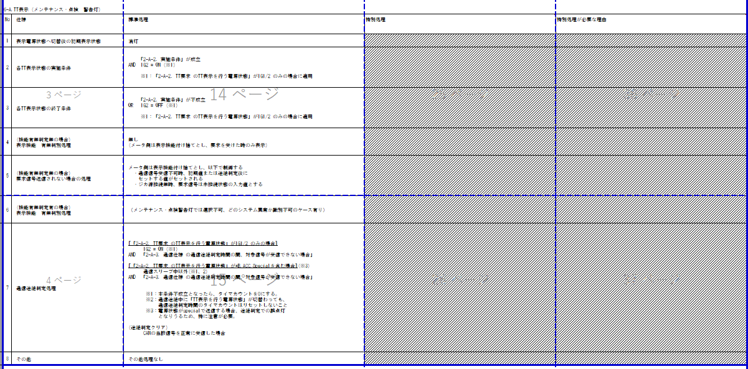
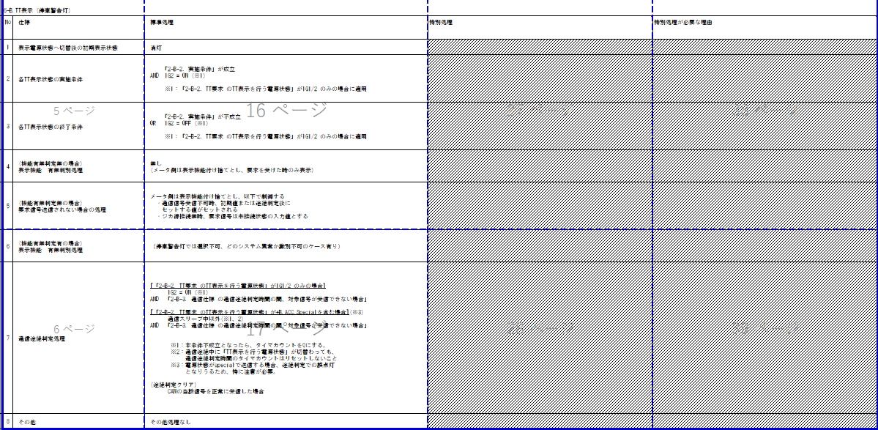
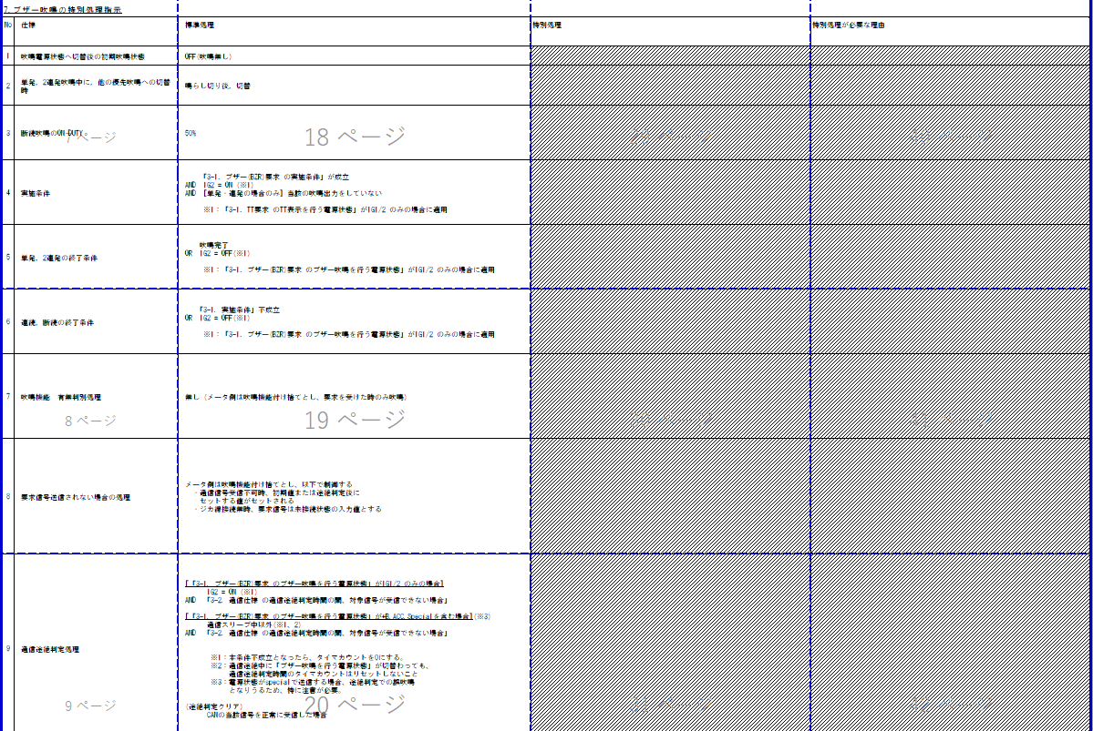
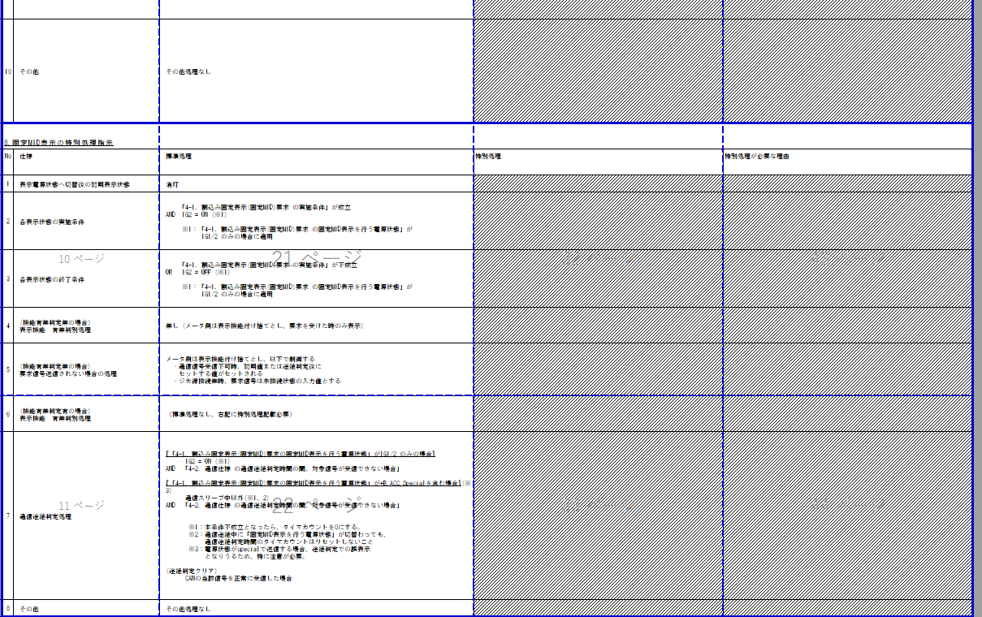
C_BRKBZ判定
Table Type | Matrix Search
 | 入力 |  |  |  |  |  |  |  |  |  | REQ | 振る舞い
種類 | Vehicle Operation Mode |  |  |  |  |  |  |  | 内部データ |  | ALERT_CH_C_BRKBZ | TT | PD | BC | RW
有効電源状態 | - | - | - | - | - | - | - | - | IGR | IGR | ALERT_VOM_IGN_ON
端子名称/ メッセージラベル | VOM |  |  |  |  |  |  |  | DDM1S17 | DDM1S17
信号名(データラベル) | RWT_EN | [reserved] | VCS_ON | IGN_ON | IGN_OFF_WT | IGN_OFF | BAT_WT | BAT_AO | DDM1S17_STS | BUZZER_SIG | 判定結果
取り得る値 | 0b/ 1b | - | 0b/ 1b | 0b/ 1b | 0b/ 1b | 0b/ 1b | 0b/ 1b | 0b/ 1b | 通常(00b)/ 未受信(01b)/ 通信途絶(10b)/ 未受信通信途絶(11b) | UNAVAILABLE1(0000b)/ TESTMODE1(0001b)/ TESTMODE2(0010b)/ TESTMODE3(0011b)/ APPOPE1(0100b)/ APPOPE2(0101b)/ FAILURE(0110b)/ UNAVAILABLE2(0111b)/ APPOPE3(1000b)/ UNKNOWN(1001b)/ 未定義(上記以外) | UNKNOWN/ UNAVAILABLE1/ TESTMODE1/ TESTMODE2/ TESTMODE3/ APPOPE1/ APPOPE2/ FAILURE/ UNAVAILABLE2/ APPOPE3 |  |  | -/ 断続(0.7s)/ 断続(0.4s)/ 断続(0.2s)/ 単発(0.2s)/ 2連発(0.13s)
IG-ON + 通常 + 正常 | * | * | * | 1b | * | * | * | * | 00b | 0000b | UNKNOWN |  |  | -
IG-ON + 通常 + システム不作動(0.4s) | * | * | * | 1b | * | * | * | * | 00b | 0010b | UNAVAILABLE1 |  |  | 断続(0.7s)
IG-ON + 通常 + テストモード（学習中）(0.4s) | * | * | * | 1b | * | * | * | * | 00b | 0011b | TESTMODE1 |  |  | 断続(0.4s)
IG-ON + 通常 + テストモード（検査開始）(0.2s) | * | * | * | 1b | * | * | * | * | 00b | 0100b | TESTMODE2 |  |  | 単発(0.2s)
IG-ON + 通常 + テストモード（検査終了）(0.13s) | * | * | * | 1b | * | * | * | * | 00b | 0101b | TESTMODE3 |  |  | 2連発(0.13s)
IG-ON + 通常 + アプリ駆動(断続,0.4s) | * | * | * | 1b | * | * | * | * | 00b | 0110b | APPOPE1 |  |  | 断続(0.4s)
IG-ON + 通常 + アプリ駆動(断続,0.2s) | * | * | * | 1b | * | * | * | * | 00b | 0111b | APPOPE2 |  |  | 断続(0.4s)
IG-ON + 通常 + システム故障 | * | * | * | 1b | * | * | * | * | 00b | 1000b | FAILURE |  |  | 断続(0.4s)
IG-ON + 通常 + システム不作動(0.2s) | * | * | * | 1b | * | * | * | * | 00b | 1001b | UNAVAILABLE2 |  |  | 断続(0.4s)
IG-ON + 通常 + アプリ駆動(2連発,0.13s) | * | * | * | 1b | * | * | * | * | 00b | 1010b | APPOPE3 |  |  | 2連発(0.13s)
IG-ON + 通常 +未定義 | * | * | * | 1b | * | * | * | * | 00b | 未定義 | UNKNOWN |  |  | -
IG-ON + 未受信 + ＊ | * | * | * | 1b | * | * | * | * | 01b | 未定義 | UNKNOWN |  |  | -
IG-ON + 通信途絶 + ＊ | * | * | * | 1b | * | * | * | * | 10b | 未定義 | UNKNOWN |  |  | -
IG-ON + 異受信途絶 + ＊ | * | * | * | 1b | * | * | * | * | 11b | 未定義 | UNKNOWN |  |  | -
IG-OFF + ＊ + ＊ | * | * | * | 0b | * | * | * | * | **b | ****b | UNKNOWN |  |  | -
■MET-C_BRKBZ-CSTD-2-00-B-C0.xlsm

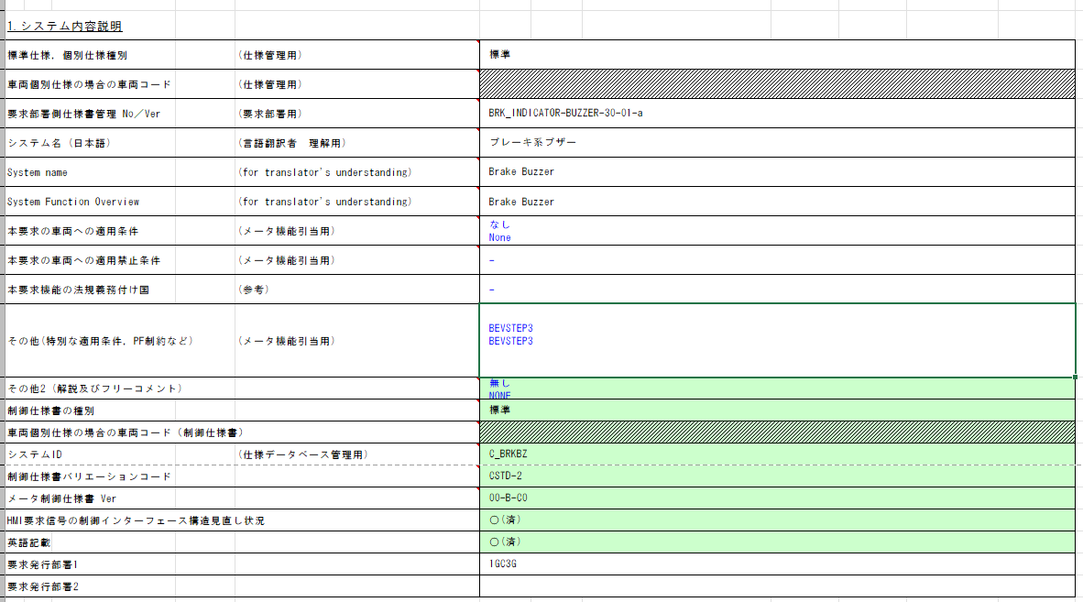

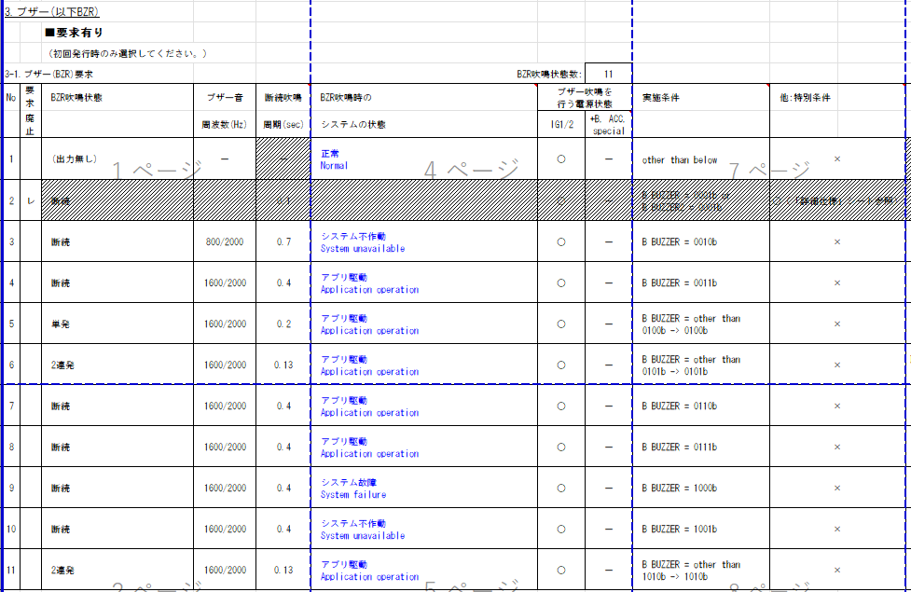

機能動作電源：IG

・吹鳴中の再度吹鳴条件成立のマスクはVSVの責務とする

途絶時は固定値(0000b)する仕様。
→通信状態が通信途絶の場合は、内部の前回シグナル値を固定値(0000b)とすることで、途絶復帰時の値によってエッジが検出できるような設計とする。

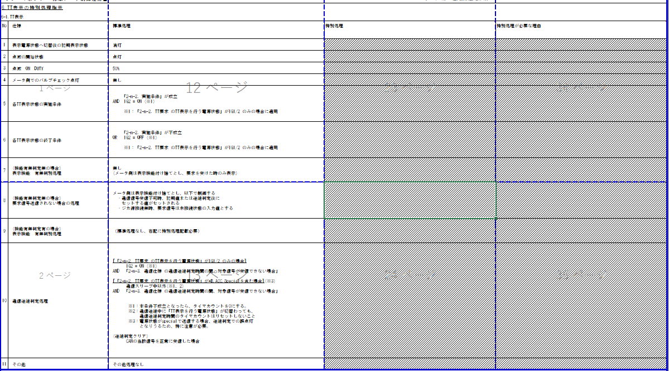

特別処理なし

